注文シート
 |  |  |  |  |  |  | 記入日 | 2018//

刺繍ご注文シート (※マーク・ロゴ/ピンクリボン刺繍をご希望の方は、FAX注文書にご記入下さい) (メール送信先→online-folk@folk.co.jp)
ご注文者様ご連絡先情報
病院・施設・会社名 |  | フォーク病院
郵便番号 |  | 〒000-0000 |  | ご住所 | 埼玉県鴻巣市
お名前 |  | 刺繍志太郎 |  | お電話番号 | 03-0000-0000 |  | FAX番号 | 03-0000-0000
商品ご発送先情報 ※ご注文者様と同じ場合は未記入で結構です。
ご発送先名
郵便番号 |  | 〒 |  | ご住所
担当者様 お名前 |  |  |  | お電話番号 |  |  | FAX番号
加工内容
商品明細 |  |  |  | 刺繍内容
品番 | 色番 | サイズ | 枚数 | 刺繍内容 | 刺繍位置 | 刺繍段数 | 糸色 | 書体
例)7000SC | 2 | M | 2 | 刺繍太郎 | 左胸 | 1段目 | 10:ｺﾞｰﾙﾄﾞｲｴﾛｰ | 1:楷書体
 |  |  |  | フォーク病院 | 左袖 | 1段目 | 10:ｺﾞｰﾙﾄﾞｲｴﾛｰ | 1:楷書体
 |  |  |  | 小児科 | 左袖 | 2段目 | 10:ｺﾞｰﾙﾄﾞｲｴﾛｰ | 1:楷書体

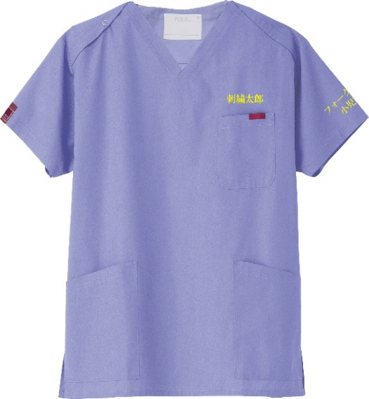
 |  |  |  |  |  | ※例)の場合 仕上がりご参考イメージ
お支払い方法

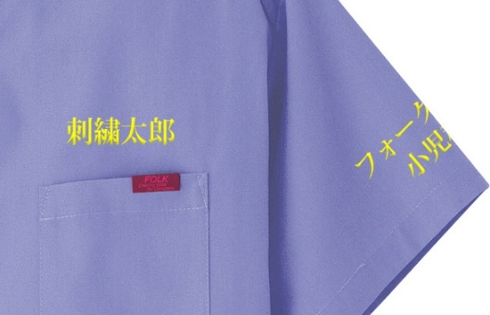
□ | 商品到着後コンビニ・郵便局でのお支払い

□ | 代金引換でお支払い（手数料330円税込み）

 | ▼下記よりプルダウンでお選びください
 | 到着後コンビニ・郵便局払い

